Sheet1
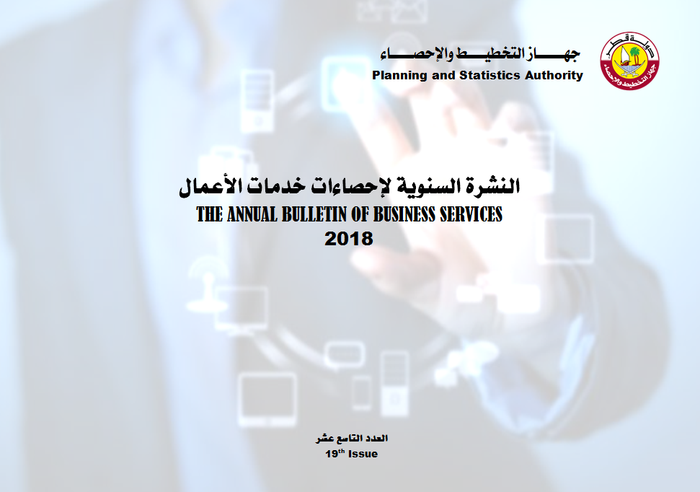

Frst
 State of Qatar Ministry of Development Planning and Statistics Economic Statistics and National Accounts Department |  | دولـــــــــــة قــطــــــــــر وزارة التخطيط التنموي والإحصاء إدارة الإحصاءات الاقتصادية و الحسابات الوطنية

 | النشرة السنوية لإحصاءات خدمات الأعمال THE ANNUAL BULLETIN OF BUSINESS SERVICES 2018

العدد التاسع عشر 19th Issue

